본문
교통비 정산서

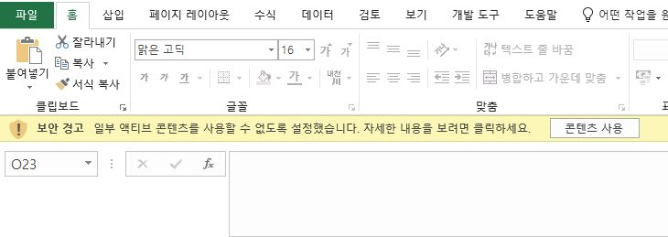
· 작성일 : |  |  |  |  | 2025-06-01
· 신청자 : |  |  |  |  | 홍길동 |  |  |  | (서명)
· 정산액 : |  |  |  |  | ₩22,430 |  |  |  | (유류비 19,430원, 통행료 등 3,000원)

1. 자차 이용 시
· 차량명 : |  |  |  |  | 카니발
· 차량번호 : |  |  |  |  | 999더9999

 | 연료구분(▼) |  |  | 배기량(▼) |  |  |  | 유류단가
 | 휘발유 |  |  | 1500cc 초과 |  |  |  | ₩1,360

파일 오픈 시 "콘텐츠사용" 클릭 필수
회색음영으로된 셀은 입력 필요 없음
<작성방법>
1. 자차 이용의 경우 1번 작성
2. 택시 이용의 경우 2번 작성
---------------------------------------------------------------------------------------
1. 자차 이용 시
① 작성일 작성
② 신청자 작성 (인쇄 후 자필 서명)
③ 차량명 작성
④ 차량번호 작성
⑤ 연료구분 작성(선택): 휘발유, LPG, 경유
⑥ 배기량 작성(선택): 1,500cc 초과, 1,500cc 이하, 1,000cc 이하
* LPG, 경유는 입력 필요 없음
⑦ 유류단가 작성(opinet.co.kr 참고)
⑧ 세부 표 작성
2. 택시 이용 시
① 작성일 작성
② 신청자 작성 (인쇄 후 자필 서명)
③ 세부 표 작성
* 통행료 등에 택시영수증 금액 작성
------------------------------------------------------------------------------------------------------
기본정보 |  |  |  |  |  | 세부 사항 |  |  |  |  | 교통비
월 | 일 | 출발지 | 도착지 |  |  | 거리 | 목 적 |  |  | 동승자 | 유류비 | 통행료 등 | 합 계
6 | 21 | 병원 | 한마음병원 |  |  | 100km | 업무협의 차 한마음병원 방문 |  |  |  | ₩19,430 | ₩3,000 | ₩22,430
 |  |  |  |  |  |  |  |  |  |  |  |  | ₩0
 |  |  |  |  |  |  |  |  |  |  |  |  | ₩0
 |  |  |  |  |  |  |  |  |  |  |  |  | ₩0
 |  |  |  |  |  |  |  |  |  |  |  |  | ₩0
 |  |  |  |  |  |  |  |  |  |  |  |  | ₩0
 |  |  |  |  |  |  |  |  |  |  |  |  | ₩0
 |  |  |  |  |  |  |  |  |  |  |  |  | ₩0
 |  |  |  |  |  |  |  |  |  |  |  |  | ₩0
 |  |  |  |  |  |  |  |  |  |  |  |  | ₩0
 |  |  |  |  |  |  |  |  |  |  |  |  | ₩0
 |  |  |  |  |  |  |  |  |  |  |  |  | ₩0
 |  |  |  |  |  |  |  |  |  |  |  |  | ₩0
 |  |  |  |  |  |  |  |  |  |  |  |  | ₩0
 |  |  |  |  |  |  |  |  |  |  |  |  | ₩0
 |  |  |  |  |  |  |  |  |  |  |  |  | ₩0
 |  |  |  |  |  |  |  |  |  |  |  |  | ₩0
 |  |  |  |  |  |  |  |  |  |  |  |  | ₩0
 |  |  |  |  |  |  |  |  |  |  |  |  | ₩0
 |  |  |  |  |  |  |  |  |  |  |  |  | ₩0
 |  |  |  |  |  |  |  |  |  |  |  |  | ₩0
 |  |  |  |  |  |  |  |  |  |  |  |  | ₩0

※ 리터당 주행거리 참고사항
1. 휘발유
- 1,500cc 초과(리터당 7km)
- 1,500cc 이하(리터당 8km)
- 1,000cc 미만(리터당 9km)
2. 경유: 리터당 7km
3. LPG: 리터당 5km
[ 작성기준 ]
* 프로세스: 출장신청서 작성 → 교통비정산서 작성
* 거리계산: 네이버지도 등을 이용하여 출발지 ↔ 도착지 거리 정확하게 계산
* 유류대 계산: 운행거리 × 유류단가 ÷ 리터당 주행거리
* 실물 영수증 첨부: 통행료, 주차료, 택시이용료

